상품제안서
카렌다쉬 849메탈만년필[수입] | 상품코드: S04578

 |  |  |  |  |  | 02-713-8555 | www.synergygift.co.kr
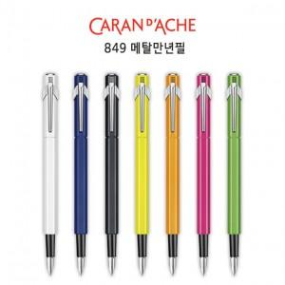 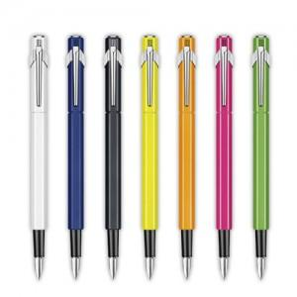

【상세/제작정보】

【인쇄/포장옵션】 | 실크 / 포장지포장

【공급단가】 | 수량 | 50~ | 300~ | 1,000~ | 2,000~
*VAT별도 | 단가 | 54,500원 | 52,480원 | 50,460원 | 48,440원

【상품 URL】 | https://www.synergygift.co.kr:443/src/goods_detail.php?gdno=13288

